B-01-09A
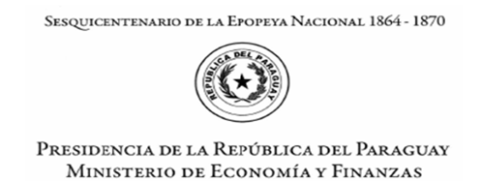

ANEXO B-01-09 A
PRESENTACIÓN DE PROPUESTAS DE QUITAS - SENTENCIAS JUDICIALES.
Para celebración de acuerdos para el pago de Obligaciones dictadas por Sentencias y Resoluciones Judiciales Firmes contra el Estado Paraguayo

Expediente Principal N.°

1. INFORMACIÓN DEL JUICIO.
CARÁTULA. |  |  | RESOLUCIÓN JUDICIAL N.° | FECHA.

JUZGADO.

MONTO TOTAL, EN MONEDA NACIONAL, (EN TODO CONCEPTO) QUE SE ENCUENTRE LIQUIDADO JUDICIALMENTE POR RESOLUCIÓN FIRME.
₲ -

2. INFORMACIÓN DEL ACREEDOR
NOMBRE/S Y APELLIDO/S /DENOMINACIÓN |  | CÉDULA DE IDENTIDAD / RUC N.° | MAT. PROF. N.° (en caso de regulación de honorarios)

3. PROPUESTA DE ACUERDO QUE GENERA AHORRO AL ESTADO Y PONE FIN AL CONFLICTO.
3.1 CON QUITAS DE MONTOS LIQUIDADOS JUDICIALMENTE Y NOTIFICADOS AL OEE.

 | TOTAL EN GUARANIES
CAPITAL | ₲ -
IVA | ₲ -
INTERESES | ₲ -
COSTAS | ₲ -
GASTOS DE JUSTICIA | ₲ -
TOTAL LIQUIDADO | ₲ -
% QUITA OFRECIDO
IMPORTE DE AHORRO AL ESTADO | ₲ -
TOTAL A PERCIBIR | ₲ -

3.2 SIN QUITAS DE MONTOS LIQUIDADOS JUDICIALMENTE Y NOTIFICADOS AL OEE.

 | TOTAL EN GUARANIES
CAPITAL | ₲ -
IVA | ₲ -
INTERESES | ₲ -
COSTAS | ₲ -
GASTOS DE JUSTICIA | ₲ -
TOTAL LIQUIDADO | ₲ -

 | Firma del Acreedor/Representante Legal.
Aclaración de Firma
C.I N.°

Fecha de presentación

